Estadísticas
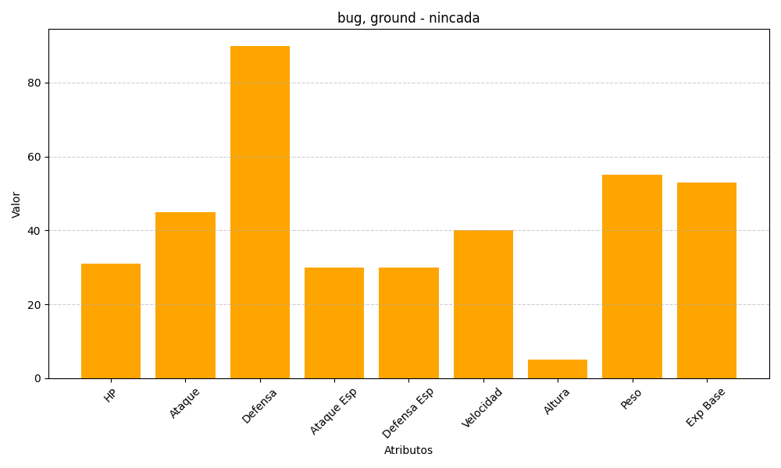
ID | Nombre | Tipo | HP | Ataque | Defensa | Ataque Especial | Defensa Especial | Velocidad | Altura | Peso | Experiencia Base
290 | nincada | bug, ground | 31 | 45 | 90 | 30 | 30 | 40 | 5 | 55 | 53

